8 Nós
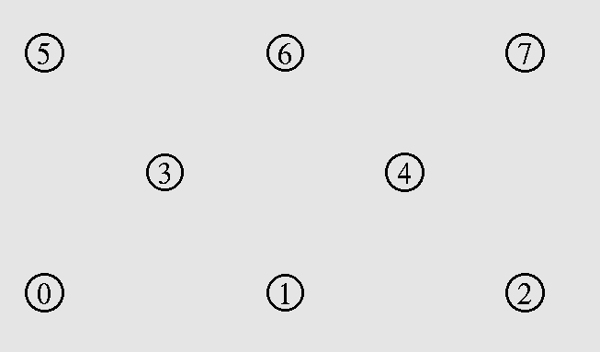
8 Nós Fixos
Transmissão de 0 para 7
UDP |  |  |  | TCP
 | AODV | DSR | WCETT |  | AODV | DSR | WCETT
Throughput[kbps] | 1742.980 | 2157.280 | 1737.400 | Throughput[kbps] | 11268.170 | 15762.480 | 12253.900
Delay(ms) | 18.415 | 17.833 | 18.270 | Delay(ms) | 413.042 | 350.473 | 406.735

Transmissão de: (0 para 7) e (1 para 6)
UDP |  |  |  | TCP
 | AODV | DSR | WCETT |  | AODV | DSR | WCETT
Throughput[kbps] | 5202.990 | 6883.590 | 5177.270 | Throughput[kbps] | 23350.190 | 32492.080 | 27104.000
Delay(ms) | 13.976 | 13.293 | 13.844 | Delay(ms) | 368.580 | 488.699 | 572.253

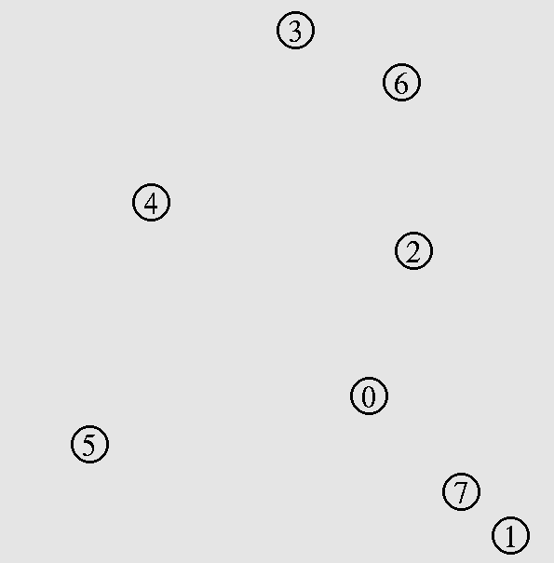
8 Nós Aleatórios
Transmissão de 1 para 3
UDP |  |  |  | TCP
 | AODV | DSR | WCETT |  | AODV | DSR | WCETT
Throughput[kbps] | 1762.170 | 2173.180 | 1740.420 | Throughput[kbps] | 11434.980 | 16017.020 | 12266.720
Delay(ms) | 18.247 | 17.851 | 18.220 | Delay(ms) | 418.185 | 398.093 | 407.759

Transmissão de: (1 para 3) e (5 para 3)
UDP |  |  |  | TCP
 | AODV | DSR | WCETT |  | AODV | DSR | WCETT
Throughput[kbps] | 6074.550 | 7751.620 | 6030.070 | Throughput[kbps] | 14455.470 | 20811.600 | 19452.660
Delay(ms) | 18.602 | 17.593 | 31.491 | Delay(ms) | 642.819 | 217.594 | 248.352

Graficos TCP
Comparação de vazão AODV,DSR e WCETT com 1 nó transmitindo
 | AODV | DSR | WCETT
9 | 11613.440 | 16039.960 | 11996.040
12 | 9753.910 | 16012.500 | 12083.190
15 | 8775.340 | 16038.080 | 11875.160
18 | 5565.450 | 16068.460 | 1677.070
20 | 7887.970 | 257.036 | 18993.510
25 | 2381.240 | 15883.770 | 5715.110
Comparação de atraso AODV,DSR e WCETT com 1 nó transmitindo
 | AODV | DSR | WCETT
9 | 452.480 | 387.941 | 410.893
12 | 556.005 | 405.002 | 421.121
15 | 555.384 | 388.780 | 447.336
18 | 910.456 | 395.032 | 356.644
20 | 443.264 | 257.036 | 265.445
25 | 698.606 | 366.675 | 413.857

